Hoja2
N# | Fotos | Activos | Funcion | AREAS | Vulnerabilidad | Amenazas
 | Area: TI
1 | 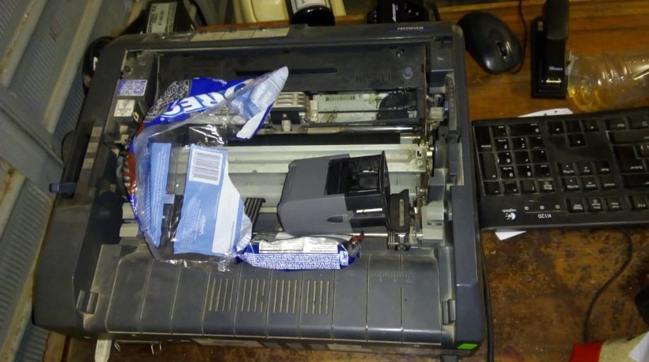 | Impresora | Imprime guias y boletas | RECEPCION
2 | 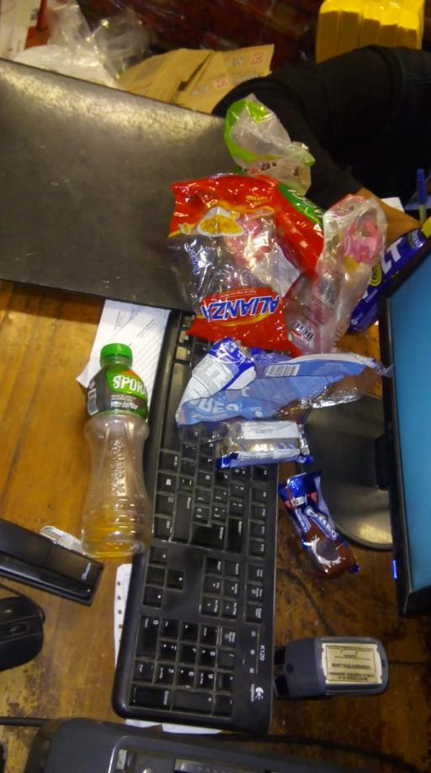 | Teclado de PC | Se usa con la PC, para digitalizar datos | RECEPCION
3 | 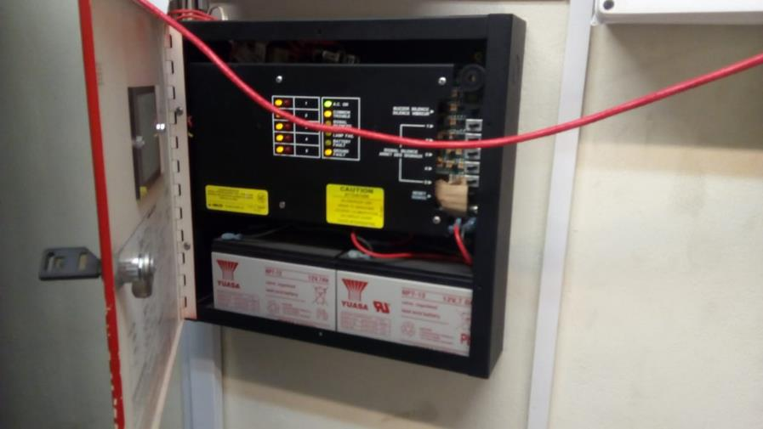 | Tablero de alarmas | Se utiliza para encender/apagar alarmas contra emergencias | OFICINA
4 | 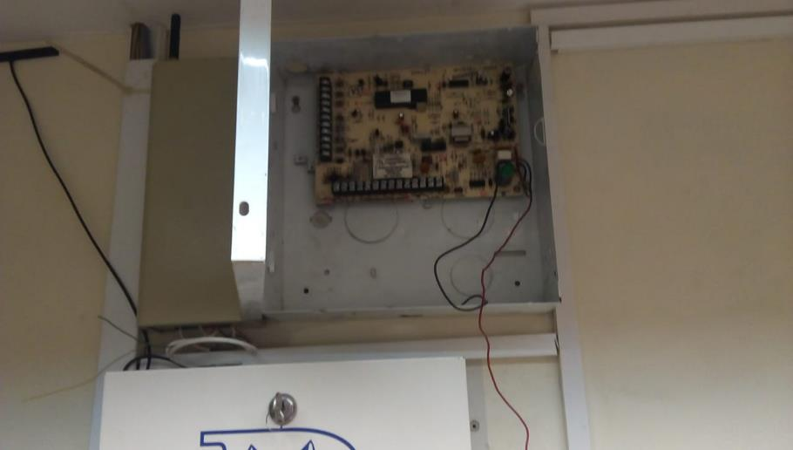 | Tablero de deteccion de humo | Se utiliza para encender/apagar alarmas contra humo | OFICINA
5 | 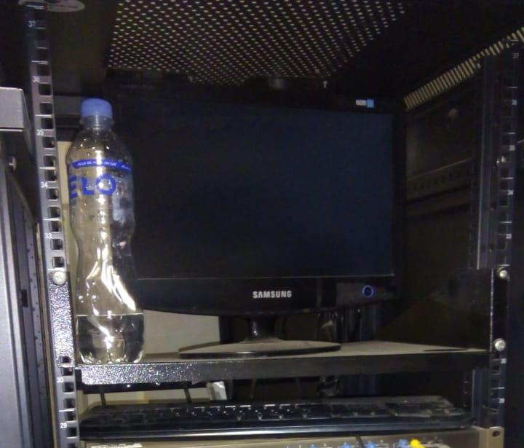 | Servidor | Suministra de información los puntos de acceso de toda la tienda | OFICINA
6 |  | Router | Crea sub red y distribuye wifi y lan | RECEPCION
7 | 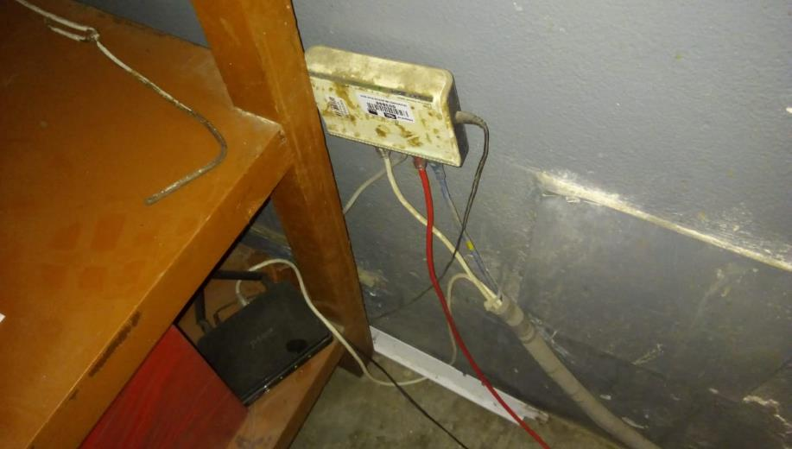 | Switch de recepcion | Re-distribuye y comparte datos entre pcs y demás dispositivos electronicos | RECEPCION
8 | 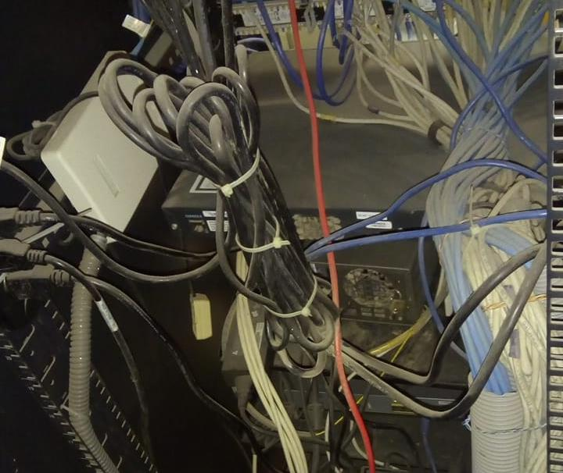 | Servidor de tienda | Suministra de información los puntos de acceso de toda la tienda | OFICINA
9 | 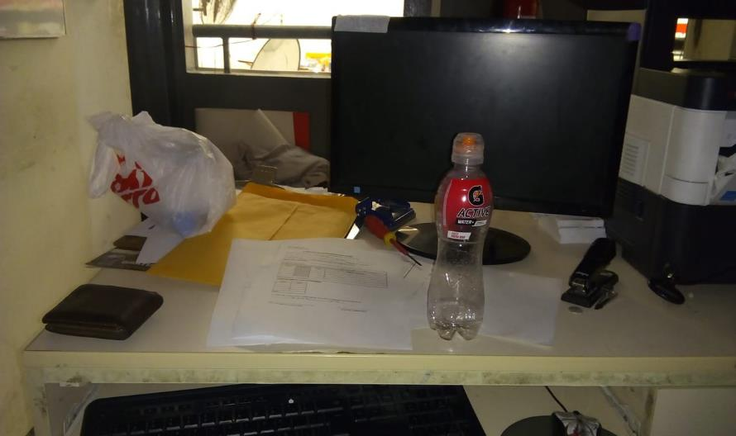 | PC | Se utiliza para gestionar documentos, aplicaciones entre otros. | OFICINA
10 |  | Radiofrecuencia | Se utiliza para realizar inventarios y la toma de productos para el ingreso a stock de tienda. | OFICINA

11 | 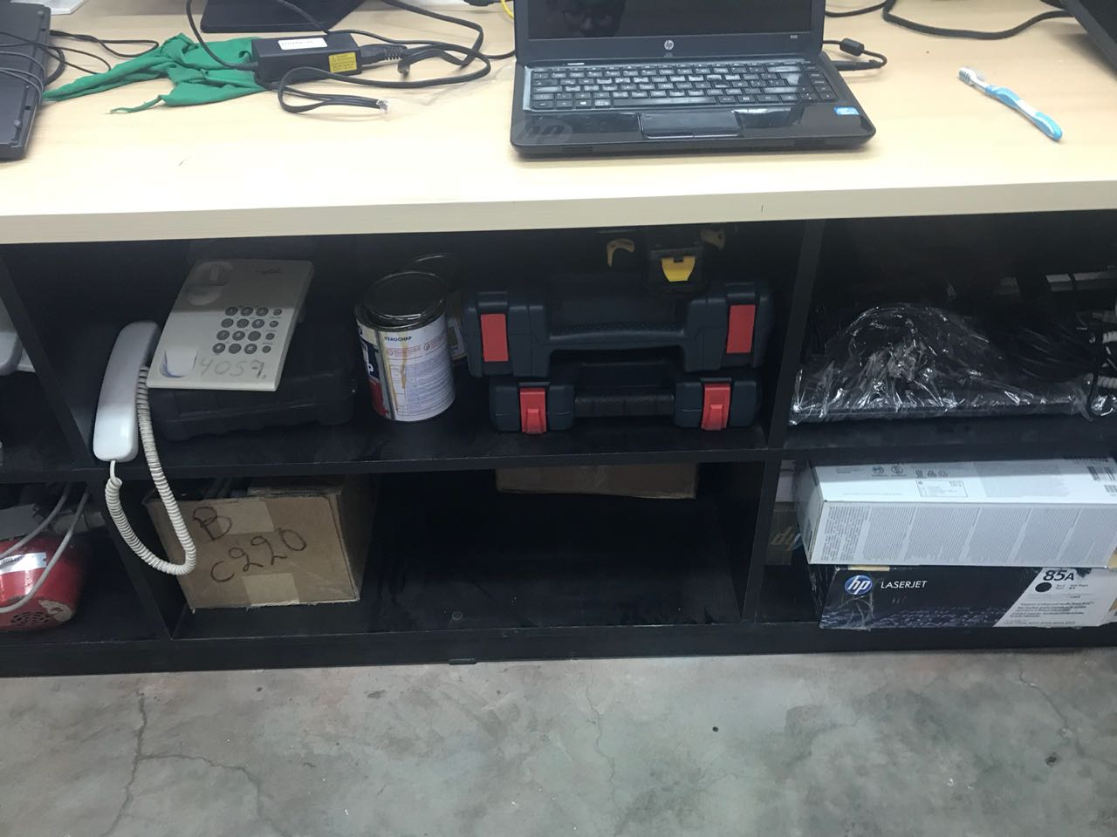 | Detector de piochas | Detecta cintas de seguridad que sirven contra el robo de productos | RECEPCION
12 |  | UPS
13 | 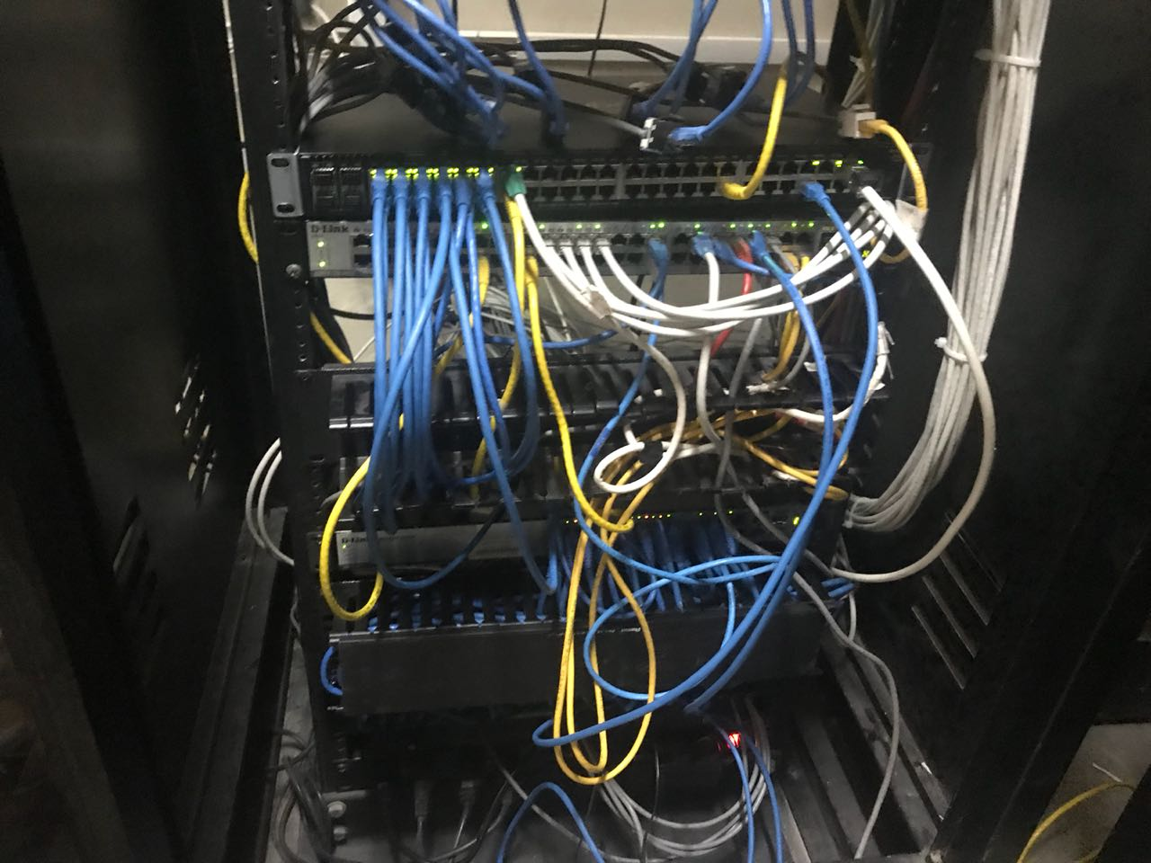 | SERVIDOR TI
14 | 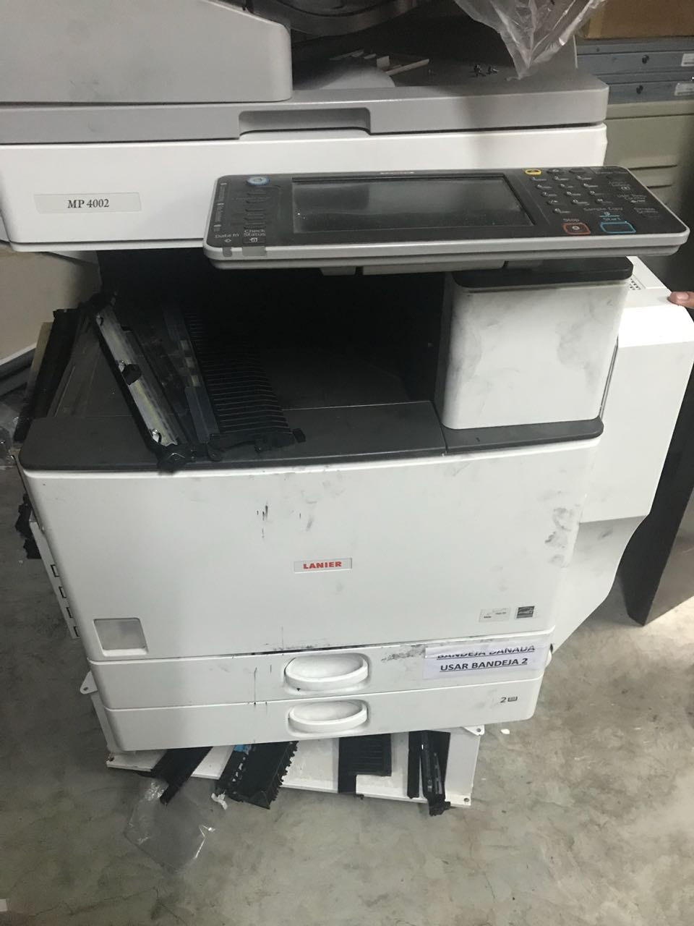 | FOTOCOPIADORA
15 | 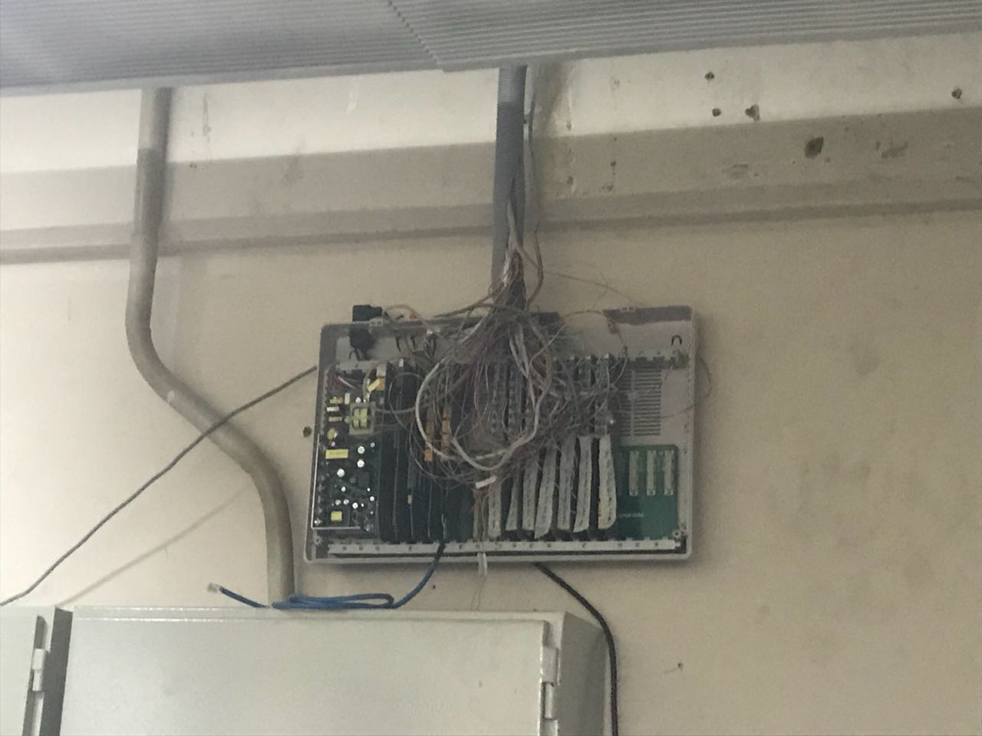 | CENTRAL DE ANEXO
16 | 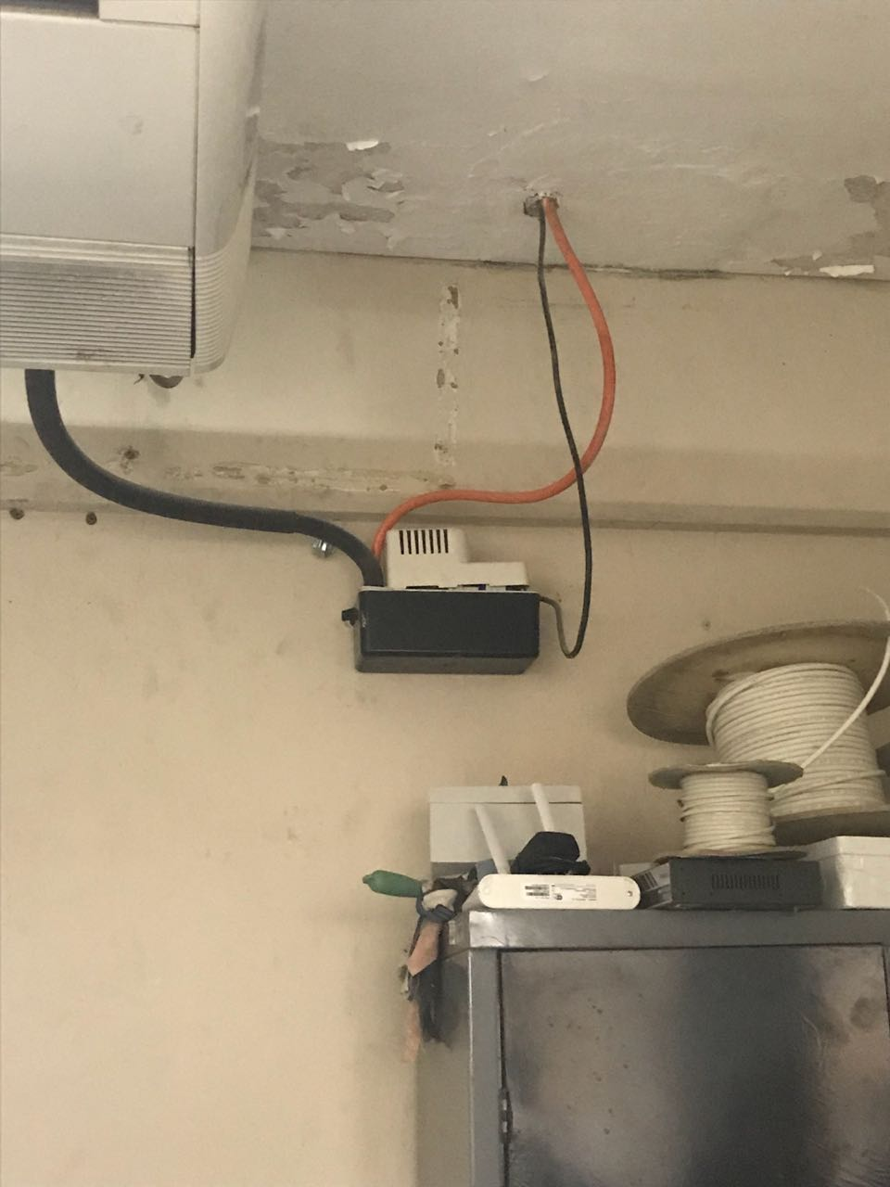 | ESTABILIZADOR
17 |  | HERRAMIENTAS TI
18 | 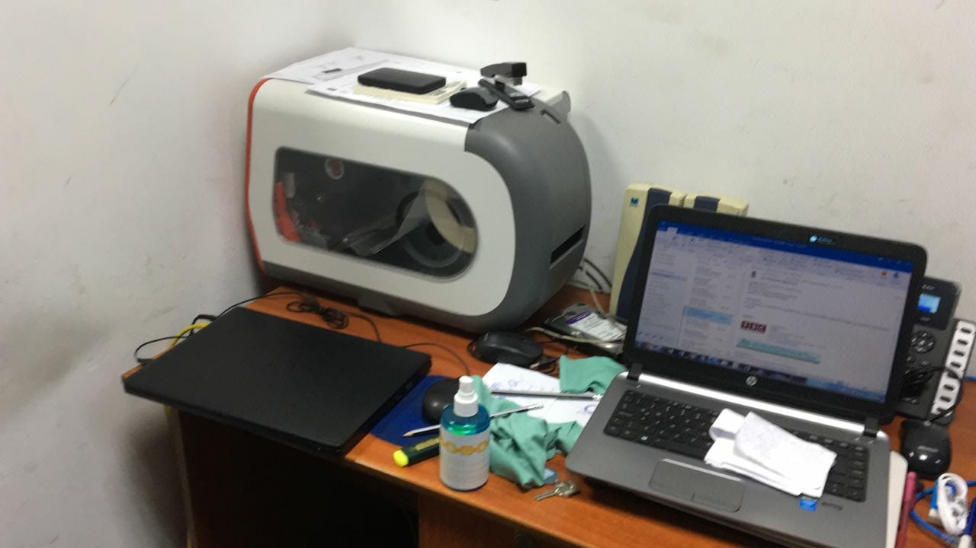 | FLEJES
19 | 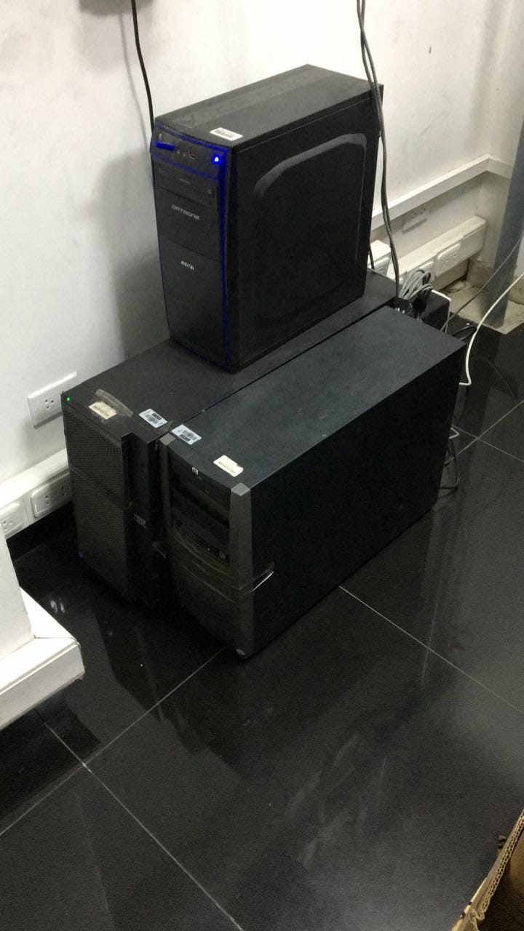 | Mosquitero | Elimina moscas, mosquitos entre otros animales voladores | ALMACEN
20 | 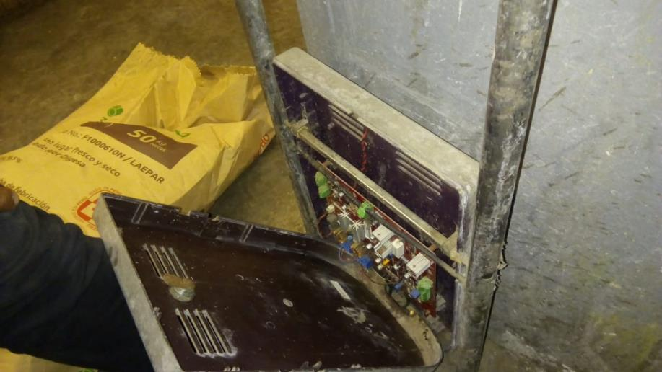 | Detector de piochas | Detecta cintas de seguridad que sirven contra el robo de productos | RECEPCION
21 | 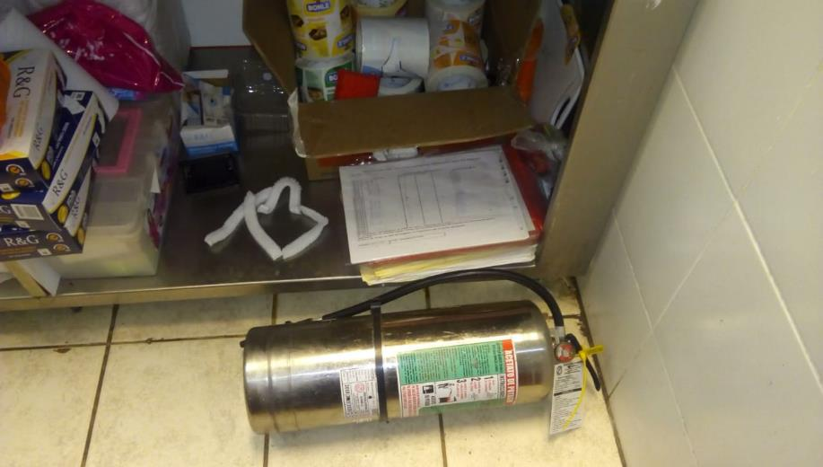 | Extintor | Enciende una alarma cuando detecta metales | SALA
22 | 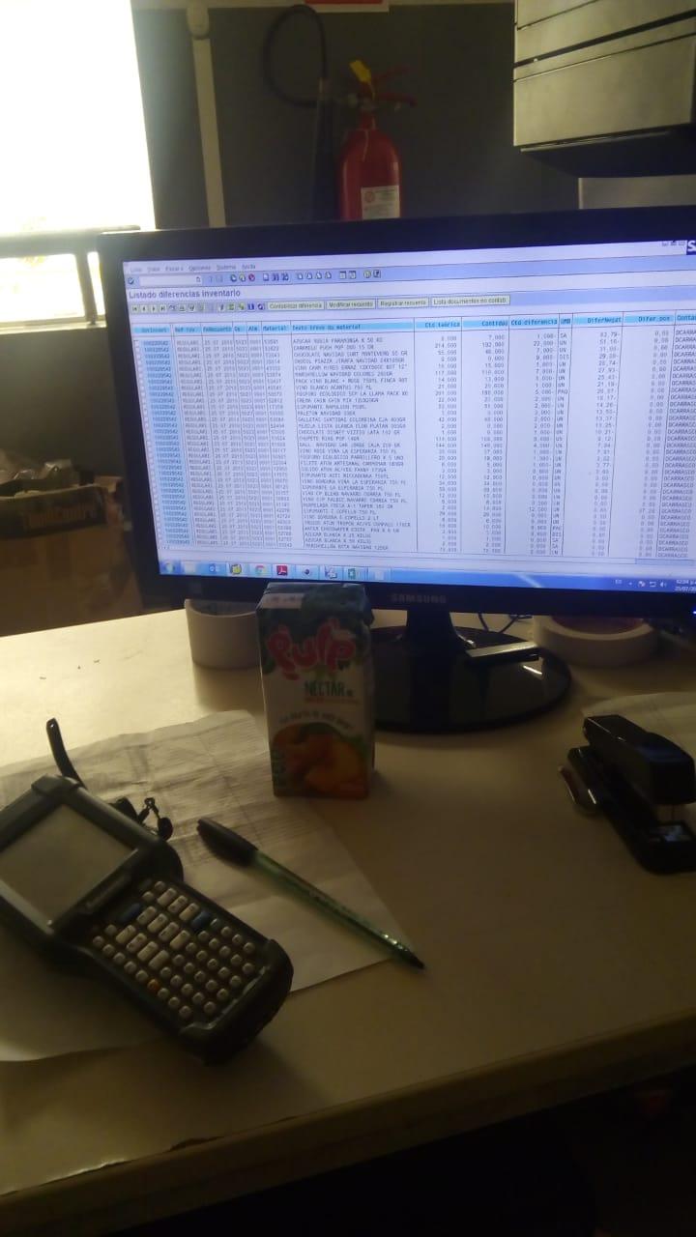 | PC | Elimina moscas, mosquitos entre otros animales voladores | ALMACEN
23 | 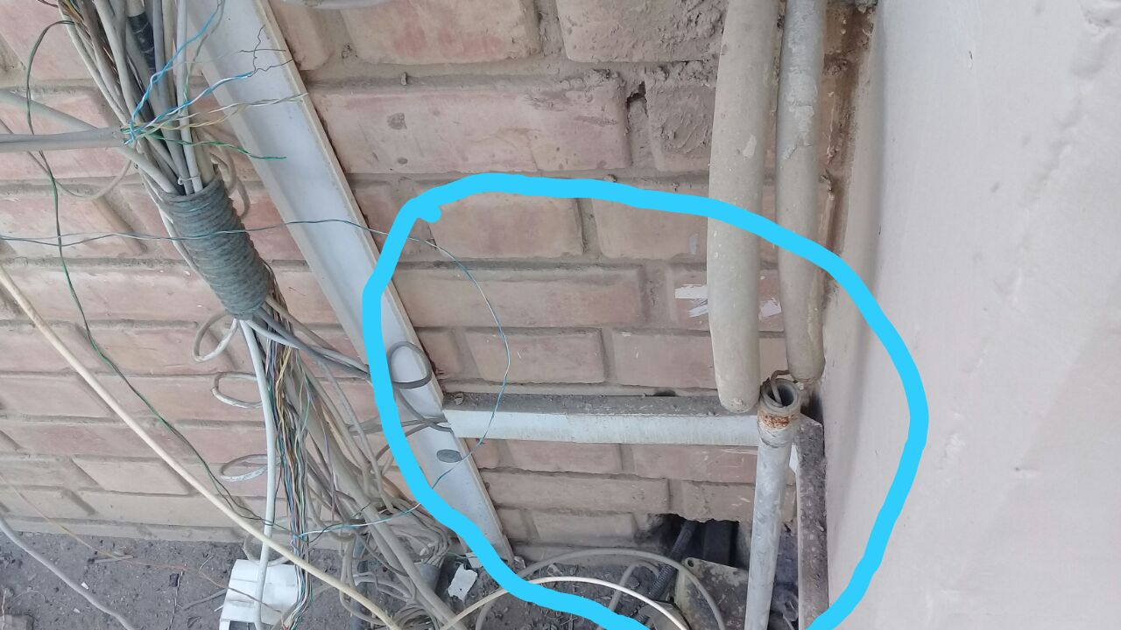 | Tomacorrientes | Punto de corriente para cualquier aparato electrico | SALA
24 | 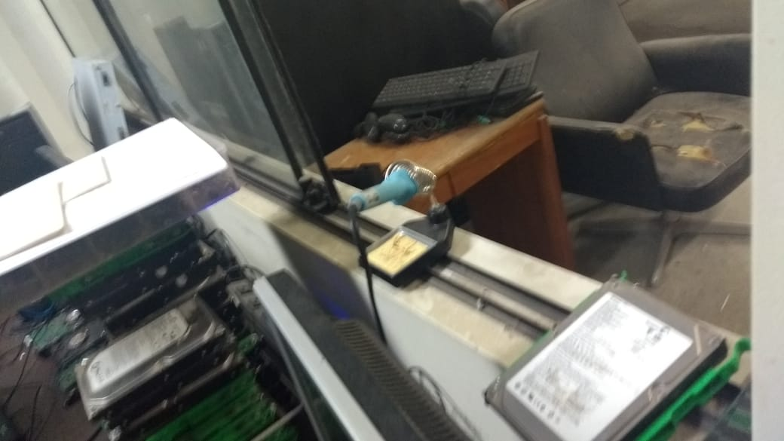 | Cables de corrientes | Transmite corriente de alto voltaje para varios puntos | SALA
25 | 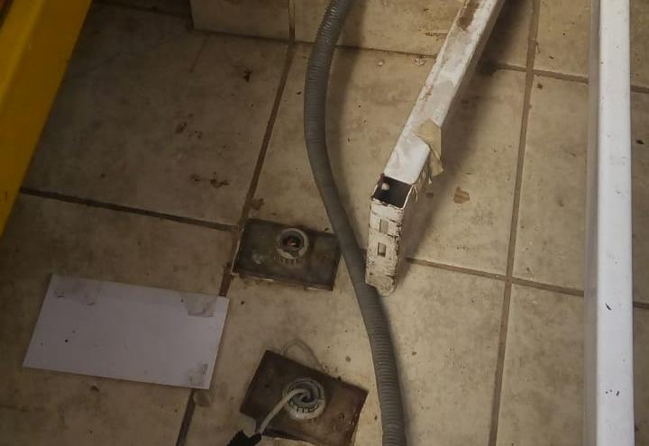 | Cables de corrientes | Transmite corriente de alto voltaje para varios puntos | SALA
26 | 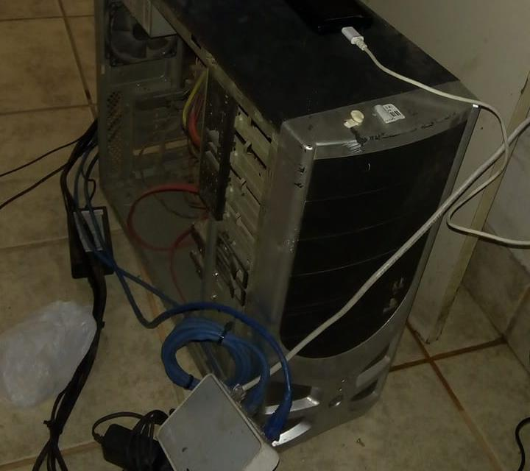 | PC | Se utiliza para gestionar documentos, aplicaciones entre otros. | OFICINA
27 | 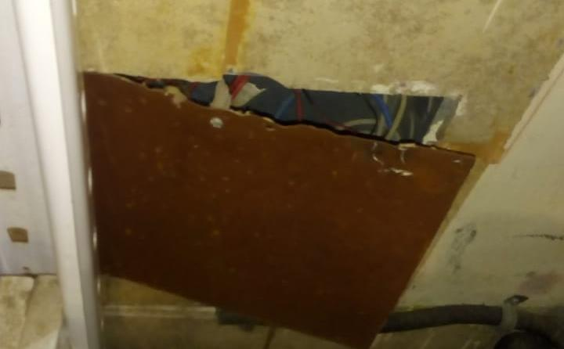 | Cables de corrientes | Transmite corriente de alto voltaje para varios puntos | SALA
28 | 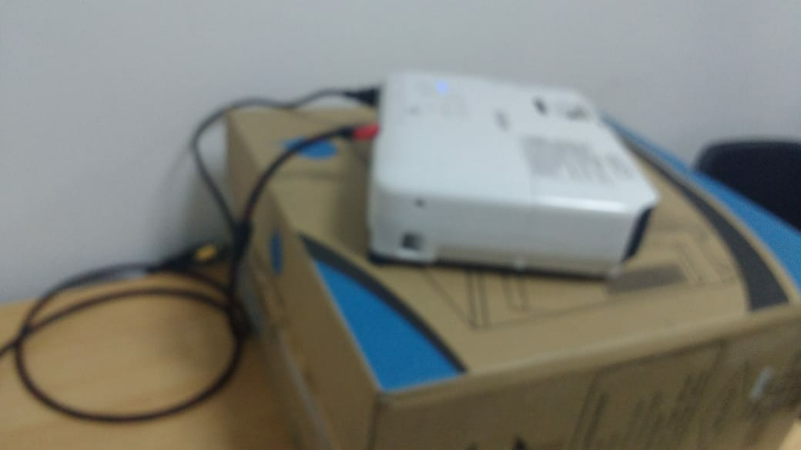 | Proyector | Permite bombear agua desde un pozo para su ascenso correcto | SALA
29 | 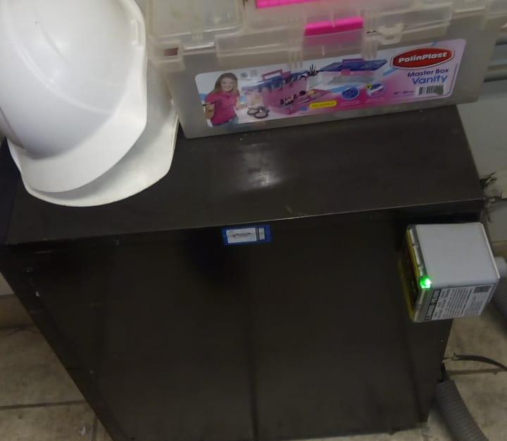 | Motor de energia | Brinda energia en caso de emergencia por cortes de corriente al servidor | OFICINA
30 | 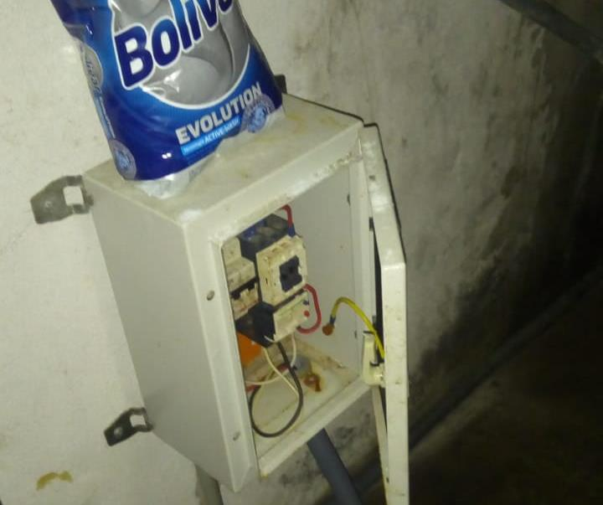 | Llave termica motor | Llave que ayuda con el control de encendido y apagado de corriente electrica | SALA

 |  | Todos los dispositivos electricos no tienen integridad. (No tienen información) | SEGURIDAD INFORMATICA
 |  |  | TEMA
 |  | 1=Bajo
 |  | 5=Muy Alto

 |  | Confidencialidad.
 |  | Integridad. (Si es seguro 5)
 |  | Disponibilidad.

